Planilha1
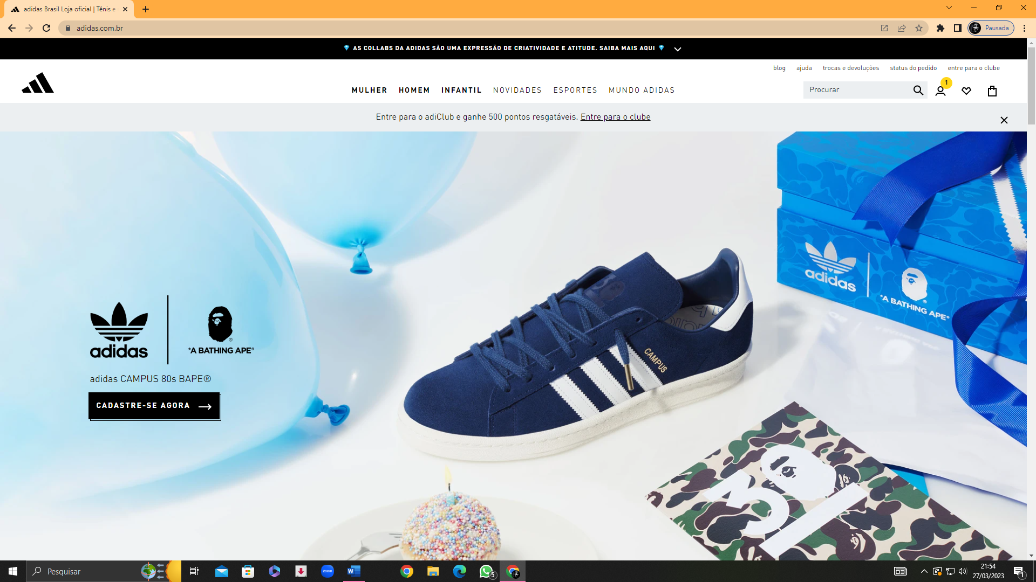

Requesitos funcionais: | Requisitos não funcionais:
Barra de pesquisa | Login
Cadastro | Baixar o App
Modelos | Informações pessoais
 | Ajuda

